Chi tiết địa chất
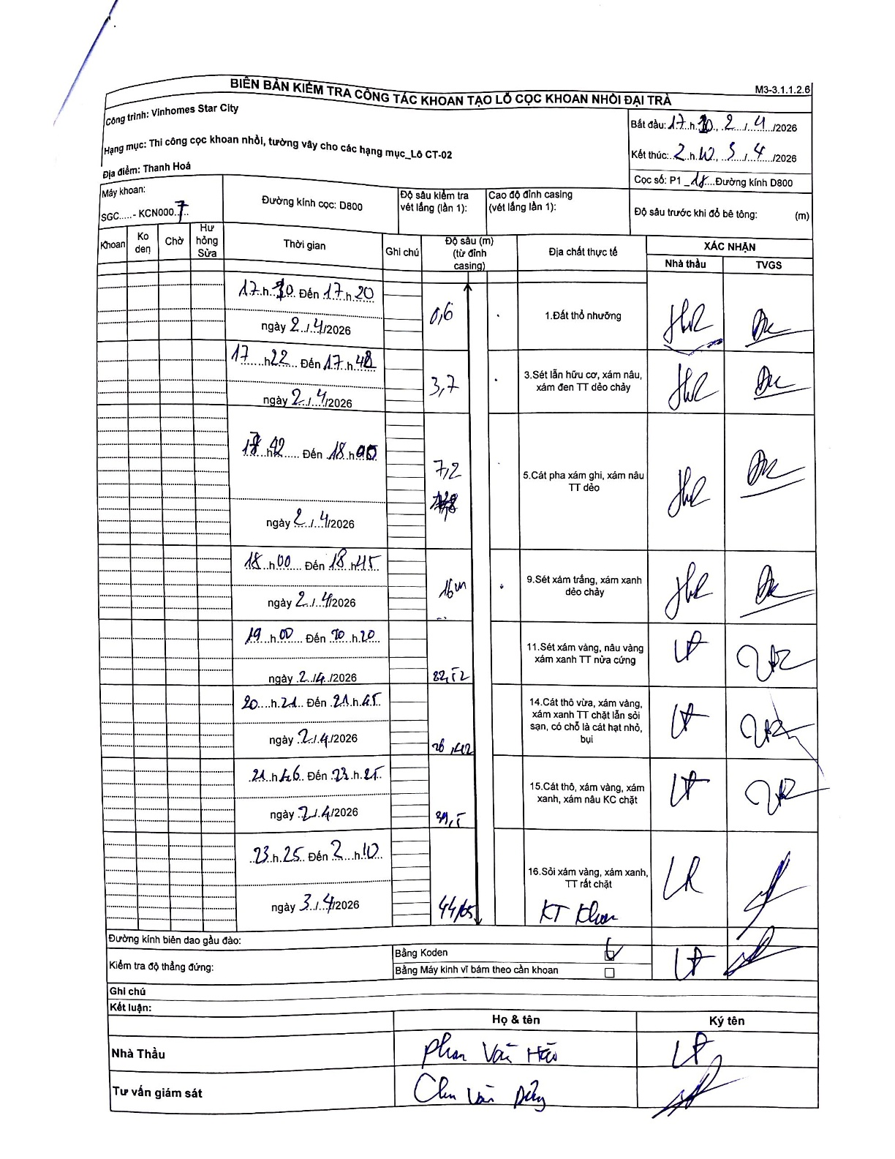
Dự án | Star City Thanh Hóa
Hạng mục | Thi công cọc khoan nhồi, tường vây cho các hạng mục_Lô CT-02
Tên bộ phận | Thi công cọc khoan nhồi, tường vây cho các hạng mục_Lô CT-02
Số hiệu cọc | P1-18
Tên Máy khoan | SGC-KCN0007
Đường kính | D800
Bắt đầu thi công | 17:10 21/04/2026
Kết thúc thi công | 02:10 22/04/2026

Địa chất TT | Đường kính | Mô tả lớp thiết kế | Từ (h) | Đến (h) | Cao độ từ | Cao độ đến | T.Gian (h) | Dài (m) | V (m/h) | Ghi chú
Đất thổ nhưỡng | D800 | Đất thổ nhưỡng | 17:30 21/04/2026 | 17:20 21/04/2026 | 0 | -0.6 | 23.83 | 0.6 | 0.03
2 | D800 | Sét lẫn hữu cơ, xám nâu, xám đen TT dẻo chảy | 17:22 21/04/2026 | 17:48 21/04/2026 | -0.6 | -3.7 | 0.43 | 3.1 | 7.15
3 | D800 | Cát pha xám ghi, xám nâu TT dẻo | 18:42 21/04/2026 | 18:55 21/04/2026 | -3.7 | -7.2 | 0.22 | 3.5 | 16.15
4 | D800 | Sét xám trắng, xám xanh dẻo chảy | 18:00 21/04/2026 | 18:45 21/04/2026 | -7.2 | -16 | 0.75 | 8.8 | 11.73
5 | D800 | Sét xám vàng, nâu vàng xám xanh TT nửa cứng | 19:00 21/04/2026 | 20:20 21/04/2026 | -16 | -22.52 | 1.33 | 6.52 | 4.89
6 | D800 | Cát thô vừa, xám vàng, xám xanh TT chặt lẫn sỏi sạn, có chỗ là cát hạt nhỏ, bụi | 20:21 21/04/2026 | 21:45 21/04/2026 | -22.52 | -26.42 | 1.4 | 3.9 | 2.79
7 | D800 | Cát thô, xám vàng, xám xanh, xám nâu KC chặt | 21:46 21/04/2026 | 23:25 21/04/2026 | -26.42 | -39.5 | 1.65 | 13.08 | 7.93
8 | D800 | Sỏi xám vàng, xám xanh, TT rất chặt | 23:25 21/04/2026 | 02:10 21/04/2026 | -39.5 | -44.65 | 2.75 | 5.15 | 1.87

ẢNH BIÊN BẢN GỐC

